１


No.374
 | 統計ニュース
平成30年（2018）
1月号
差別の芽 出さぬ 出させぬ みんなの力
 |  | 和歌山県の推計人口（平成29年12月1日現在）
 |  | 総 数 943,101人 （男443,481人、女499,620人）
 |  | 世帯数 393,407世帯

 | 発行 和歌山県企画部調査統計課 和歌山市小松原通1-1 TEL 073-441-2385(直通) FAX 073-441-2386

「平成２８年社会生活基本調査」結果からみる和歌山県

 | 社会生活基本調査は、わたしたちが１日のうちのどのくらいの時間を仕事、家事、地域での活動に費やしているか、また、過去１年間にスポーツ、趣味・娯楽、ボランティア活動などの活動を行ったかについて調査し、仕事と生活の調和（ワーク・ライフ・バランス）の推進、男女共同参画社会の形成、少子高齢化対策など、わたしたちの「よりよい暮らしと社会」のための基礎資料として幅広く使われています。 平成28年社会生活基本調査は、平成28年10月20日を調査日として、県内約1500世帯、約3700名を対象に調査が行われました。

 | ＜和歌山県民の１日の生活時間＞

 | １次活動 | ２次活動 | ３次活動
H28 | 10.75 | 6.6 | 6.65
 |  |  | 図１ 行動の種類別生活時間（平成28年）－週全体
 | 睡眠や食事などの1次活動時間が10時間45分、仕事や家事などの2次活動時間が6時間36分、休養や学習などの3次活動時間が6時間39分となっています。

（時間）

 | 2次活動について、男女別に、前回調査の平成23年の結果と比べると、男性は仕事等が7分、家事関連時間が5分増加している一方、女性は仕事等が15分増加、家事時間が26分減少し、2次活動時間の男女差は40分差から18分差に縮小しています。

 | 図２ 男女、行動の種類別生活時間（平成23年、28年）－２次活動、週全体
男
 | 通勤・通学 | 仕事 | 学業 | 家事 | 介護・看護 | 育児 | 買い物
H23 | 0.55 | 4.5166666667 | 0.58333333333 | 0.3 | 0.016666666667 | 0.05 | 0.23333333333
H28 | 0.53333333333 | 4.5833333333 | 0.65 | 0.28333333333 | 0.05 | 0.083333333333 | 0.26666666667
女
 | 通勤・通学 | 仕事 | 学業 | 家事 | 介護・看護 | 育児 | 買い物
H23 | 0.3 | 2.2 | 0.6 | 2.8 | 0.1 | 0.36666666667 | 0.55
H28 | 0.31666666667 | 2.5 | 0.53333333333 | 2.4 | 0.13333333333 | 0.3 | 0.55

（時間）
（時間）

仕事等
家事関連時間
 | ＜夫と妻の生活時間＞

 | ６歳未満の子供がいる世帯のうち夫婦と子供の世帯について、夫と妻の家事関連時間を平成23年と比べると、夫の家事時間は8分で2分減少、育児時間は34分で11分増加し、家事関連時間は13分増加しています。一方、妻の家事時間は3時間19分で11分減少、育児時間は3時間12分で11分増加し、家事関連時間は8分減少となっています。 平成23年で全国最下位となっていた夫の育児時間は全国36位に上昇した一方、家事時間は全国最下位となり、夫の家事関連時間は依然全国最下位のままとなっています。

 | 表１ ６歳未満の子供がいる世帯の夫・妻の家事関連時間 |  |  | 図３ ６歳未満の子供がいる世帯の夫の
 | （平成23年、28年）－週全体、夫婦と子の世帯 |  |  | 家事関連時間の全国との比較
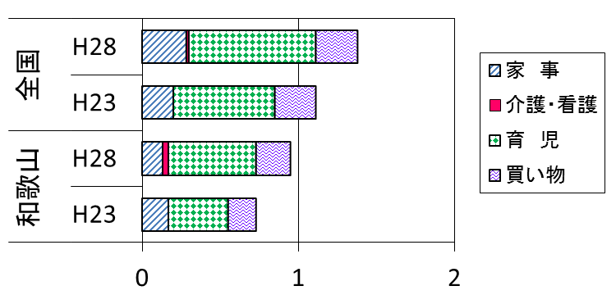

（時間）

２
＜主な行動の平均時間＞

表２－１ 曜日別起床・就寝・朝食開始・夕食開始の平均時刻 |  | 表２－２ 曜日別出勤及び仕事からの帰宅の
（平成28年）－10歳以上 |  | 平均時刻（平成28年）－有業者、15歳以上

図４－１ 起床・就寝・朝食開始・夕食開始の平均時刻 | 図４－２ 出勤及び仕事からの帰宅の平均時刻
（平成28年）－平日、10歳以上 | （平成28年）－平日、有業者、15歳以上
 | 起床 | 朝食開始 | 夕食開始 | 就寝
全国 | 6.55 | 0.56666666667 | 11.966666667 | 4.1166666667 | 0.8
和歌山県 | 6.5833333333 | 0.46666666667 | 11.783333333 | 4.2333333333 | 0.93333333333
 | 出勤 | 帰宅
全国 | 8.4 | 10.483333333 | 5.1166666667
和歌山県 | 8.6833333333 | 9.9 | 5.4166666667

（時）
（時）

＜主な生活行動の行動者率の全国順位＞

主な生活行動（５分類：学習・自己啓発・訓練、スポーツ、趣味・娯楽、ボランティア活動、旅行・行楽）の行動者率の全国順位と、各生活行動の中で和歌山県が上位及び下位である行動の種類の全国順位は以下のとおりです。

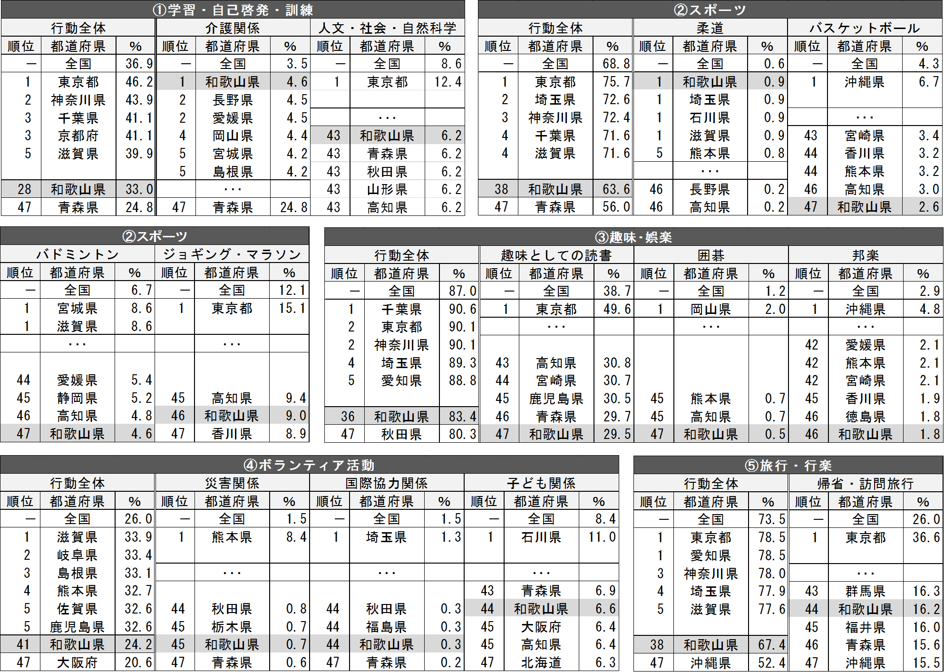

※上記表は行動の種類の一部を抜粋したものです。すべての行動の種類の全国順位は、県ホームページ「和歌山県統計情報館」をご覧下さい。
社会生活基本調査の和歌山県結果は県調査統計課ホームページ「和歌山県統計情報館」（http://www.pref.wakayama.lg.jp/prefg/020300/wtoukei.htm）からご覧いただけます。また、全国結果及び各種統計表につきましては、総務省統計局ホームページ（http://www.stat.go.jp/）をご覧ください。

３
指 標 の 動 向
 | １ 鉱工業生産指数

年.月 | 和歌山県 製造工業 |  |  |  |  |  |  |  |  | 全 国 製造工業 | 近 畿 製造工業
 |  |  | 鉄 鋼 |  | 金属製品 | 機 械 | 化 学 | 石油･石炭 | ﾌﾟﾗｽﾁｯｸ製品

 | 平成22(2010)年=100 |  |  |  |  | （原 指 数） |  |  |  | （原 指 数）
平成22(2010) |  | 100.0 |  | 100.0 | 100.0 | 100.0 | 100.0 | 100.0 | 100.0 | 100.0 | 100.0
23(2011) |  | 106.5 |  | 104.2 | 91.3 | 117.6 | 104.2 | 90.8 | 101.3 | 97.2 | 102.4
24(2012) |  | 100.2 |  | 100.3 | 81.6 | 104.4 | 101.9 | 90.8 | 103.0 | 97.8 | 101.5
25(2013) |  | 99.8 |  | 101.0 | 51.3 | 102.7 | 110.4 | 87.3 | 103.7 | 97.0 | 100.0
26(2014) |  | 103.5 |  | 93.1 | 60.6 | 117.5 | 109.8 | 87.9 | 102.2 | 99.0 | 103.1
27(2015) |  | 98.6 |  | 71.0 | 60.4 | 116.6 | 110.9 | 81.8 | 105.2 | 97.8 | 103.4
28(2016) |  | 105.8 |  | 72.9 | 53.5 | 130.1 | 116.6 | 91.5 | 122.0 | 97.7 | 104.1

 | (季節調整済指数) |  |  |  |  |  |  |  |  | (季節調整済指数)

2016. 10 |  | 106.6 |  | 77.8 | 51.9 | 128.4 | 116.2 | 95.3 | 128.6 | 98.9 | 105.5
11 |  | 106.9 |  | 75.1 | 46.1 | 131.2 | 115.1 | 92.5 | 130.0 | 99.9 | 107.6
12 |  | 102.5 |  | 73.0 | 39.7 | 122.0 | 116.2 | 89.1 | 131.6 | 100.6 | 109.5
2017. 1 |  | 99.3 |  | 70.1 | 77.5 | 123.2 | 104.1 | 84.8 | 116.7 | 98.5 | 105.8
２ |  | 99.4 |  | 72.9 | 85.6 | 124.6 | 95.0 | 73.7 | 114.4 | 101.6 | 108.0
３ |  | 103.8 |  | 75.0 | 101.3 | 117.2 | 113.4 | 89.1 | 112.1 | 99.8 | 107.7
４ |  | 110.6 |  | 75.0 | 96.2 | 137.6 | 114.2 | 80.6 | 117.5 | 103.8 | 110.2
５ |  | 106.9 |  | 72.9 | 68.0 | 130.9 | 112.0 | 79.1 | 114.5 | 100.1 | 105.7
６ |  | 107.2 |  | 76.8 | 61.8 | 128.1 | 119.7 | 79.1 | 114.0 | 102.2 | 108.1
７ |  | p 105.8 |  | 80.6 | 79.4 | 125.4 | 113.7 | 78.3 | 117.3 | 101.5 | 106.6
８ |  | p 114.4 |  | 77.3 | 74.8 | 145.4 | 134.2 | 80.6 | 118.4 | 103.5 | 110.9
９ |  | p 104.7 |  | 83.4 | 46.0 | 113.0 | 120.0 | 89.8 | 126.8 | 102.6 | 103.4
10 |  | p 105.3 |  | 79.1 | 23.7 | 117.0 | 126.0 | 137.1 | 126.8 | 103.0 | p 106.0

注1) | 「p」は速報値です。
注2) | 全国・近畿・和歌山県の数値は年間補正をしています。

 | ２ 景気動向指数

景気動向指数（CI：一致指数）
 | 和歌山県（CI） | 全国（CI）
20.1 | 118.4 | 117.2
 | 124.3 | 117.6
 | 119.7 | 116.5
 | 120.7 | 115.5
 | 123.1 | 115.5
６ | 114.3 | 112.7
 | 118.8 | 111.9
 | 115.4 | 108.1
 | 114.5 | 107.2
 | 106.0 | 103.8
 | 105.7 | 97.8
 | 100.5 | 91.9
21.1 | 93.3 | 84.8
 | 89.5 | 78.7
 | 83.6 | 77.9
 | 83.1 | 79.1
 | 80.6 | 81.3
6 | 87.0 | 82.5
 | 85.3 | 83.3
 | 81.6 | 85.1
 | 84.9 | 87.6
 | 88.0 | 89.8
 | 88.7 | 91.6
 | 89.3 | 93.5
22.1 | 92.5 | 96.2
 | 94.3 | 97.5
 | 98.7 | 98.5
 | 94.7 | 99.8
 | 100.5 | 99.1
6 | 96.3 | 99.6
 | 97.9 | 100.3
 | 106.4 | 101.0
 | 106.9 | 101.3
 | 104.7 | 100.8
 | 104.3 | 103.1
 | 102.7 | 102.9
23.1 | 110.6 | 103.1
 | 110.2 | 104.5
 | 114.1 | 97.4
 | 109.1 | 95.8
 | 109.9 | 98.0
６ | 111.0 | 100.5
 | 109.3 | 102.1
 | 108.1 | 103.3
 | 104.3 | 104.0
 | 103.4 | 106.0
 | 99.9 | 104.3
 | 100.7 | 106.7
24.1 | 100.2 | 107.1
 | 103.9 | 108.1
...
年.月 | 景気動向指数 |  | 景気先行指数
 | CI | DI | CLI
 | 平成22(2010)年=100
平成21(2009) | 86.2 | 42.9
22(2010) | 100.0 | 63.1
23(2011) | 107.5 | 52.4
24(2012) | 100.1 | 50.0 | 100.5
25(2013) | 100.1 | 61.9 | 100.7
26(2014) | 95.1 | 41.7 | 100.1
27(2015) | 83.2 | 45.3 | 99.3
28(2016) | 83.0 | 57.1 | 99.8

＜参考＞景気先行指数（CLI） ※下注参照
 | 全国（CLI） | 和歌山県（CLI）
20.1 | 100.6 | 103.4
 | 100.7 | 103.3
 | 100.7 | 103.1
 | 100.8 | 103.0
 | 100.7 | 102.8
６ | 100.5 | 102.6
 | 100.2 | 102.2
 | 99.8 | 101.8
 | 99.3 | 101.3
 | 98.7 | 100.6
 | 98.1 | 99.8
 | 97.5 | 99.1
21.1 | 97.0 | 98.4
 | 96.7 | 97.8
 | 96.6 | 97.4
 | 96.7 | 97.2
 | 97.0 | 97.1
6 | 97.3 | 97.2
 | 97.7 | 97.3
 | 98.0 | 97.4
 | 98.4 | 97.6
 | 98.7 | 97.7
 | 99.0 | 97.8
 | 99.3 | 97.9
22.1 | 99.5 | 98.1
 | 99.7 | 98.2
 | 99.8 | 98.3
 | 100.0 | 98.4
 | 100.0 | 98.5
6 | 100.0 | 98.8
 | 100.1 | 99.0
 | 100.1 | 99.3
 | 100.1 | 99.6
 | 100.1 | 99.9
 | 100.1 | 100.3
 | 100.2 | 100.7
23.1 | 100.2 | 101.0
 | 100.2 | 101.3
 | 100.2 | 101.3
 | 100.2 | 101.3
 | 100.1 | 101.1
６ | 100.1 | 100.9
 | 100.0 | 100.7
 | 100.0 | 100.5
 | 99.9 | 100.3
 | 99.9 | 100.2
 | 99.9 | 100.2
 | 99.9 | 100.1
24.1 | 100.0 | 100.2
 | 100.0 | 100.2
...
2016. 9 | 80.0 | 14.3 | 99.7
10 | 84.0 | 42.9 | 99.7
11 | 81.5 | 42.9 | 99.8
12 | 78.2 | 42.9 | 100.0
2017. 1 | 76.4 | 42.9 | 100.1
2 | 78.4 | 42.9 | 100.2
3 | 77.1 | 57.1 | 100.3
4 | 79.7 | 71.4 | 100.5
5 | 76.9 | 42.9 | 100.6
6 | 79.6 | 71.4 | 100.7
7 | 79.5 | 57.1 | 100.6
8 | 83.3 | 71.4 | 100.5
9 | 77.1 | 28.6 | 100.3

注) | CI：各指標の前月比での変化率を１つの指標に合成したもの。景気の変動の相対的な大きさやテンポを示します。
 | DI：景気に敏感な経済指標を３ヶ月前と比較し、５０％を基準に景気判断する方法。景気の方向性を示します。
 | CLI：地域の景気動向を的確・早期に把握するために作成されたＯＥＣＤ基準の景気先行指数です。(資料出所 関西学院大学産業研究所)

 | ３ 物価指数，家計消費支出

年.月 | 消費者物価指数 総合 |  |  |  | 消費者物価指数 |  | 企業向け サービス 価格指数 | 国内企業 物価指数 注3） | 家計消費支出（月平均）
 |  |  |  |  | 生鮮食品を除く総合 |  |  |  | (農林漁家世帯を含む)
 | 和歌山市 |  | 全 国 |  | 和歌山市 | 全 国 |  |  | 和歌山市 |  | 全 国
 |  |  |  |  |  |  |  |  | 二人以上の 世帯 | 勤労者世帯 注1） | 勤労者世帯
 | (2015年=100) |  |  |  |  |  | (2010年=100) | (2015年=100) | 千円 | 千円 | 千円
平成21(2009) |  | 96.9 |  | 97.2 | 97.2 | 97.9 | 101.5 | 97.5 | 260.5 | 291.1 | 319.1
22(2010) |  | 96.8 |  | 96.5 | 96.9 | 96.9 | 100.0 | 97.4 | 235.1 | 267.3 | 318.3
23(2011) |  | 96.4 |  | 96.3 | 96.6 | 96.6 | 99.3 | 98.8 | 252.8 | 299.9 | 308.8
24(2012) |  | 96.3 |  | 96.2 | 96.5 | 96.6 | 99.0 | 98.0 | 244.9 | 283.0 | 313.9
25(2013) |  | 96.8 |  | 96.6 | 97.0 | 96.9 | 99.0 | 99.2 | 258.5 | 278.5 | 319.2
26(2014) |  | 99.5 |  | 99.2 | 99.6 | 99.5 | 101.6 | 102.4 | 265.0 | 319.2 | 318.8
27(2015) |  | 100.0 |  | 100.0 | 100.0 | 100.0 | 102.7 | 100.0 | 278.5 | 327.1 | 315.4
28(2016) |  | 100.1 |  | 99.9 | 100.0 | 99.7 | 103.0 | 96.5 | 247.2 | 274.4 | 309.6

2016. 10 |  | 100.8 |  | 100.4 | 100.1 | 99.8 | 103.2 | 96.0 | 214.4 | 252.6 | 305.7
11 |  | 101.0 |  | 100.4 | 100.1 | 99.8 | 103.3 | 96.4 | 215.0 | 221.8 | 294.0
12 |  | 100.7 |  | 100.1 | 100.1 | 99.8 | 103.5 | 97.1 | 260.3 | 275.9 | 349.2
2017. 1 |  | 100.2 |  | 100.0 | 99.6 | 99.6 | 103.0 | 97.7 | 217.2 | 240.4 | 307.2
2 |  | 100.1 |  | 99.8 | 99.7 | 99.6 | 103.3 | 98.0 | 206.2 | 256.2 | 298.1
3 |  | 100.3 |  | 99.9 | 100.0 | 99.8 | 103.9 | 98.2 | 226.7 | 256.8 | 337.1
4 |  | 100.5 |  | 100.3 | 100.2 | 100.1 | 103.8 | 98.4 | 229.0 | 283.7 | 329.9
5 |  | 100.7 |  | 100.4 | 100.3 | 100.3 | 103.8 | 98.4 | 235.6 | 312.9 | 315.2
6 |  | 100.9 |  | 100.2 | 100.6 | 100.2 | 103.6 | 98.5 | 208.9 | 218.0 | 296.7
7 |  | 100.6 |  | 100.1 | 100.3 | 100.1 | 103.9 | 98.8 | 278.0 | 322.7 | 308.8
8 |  | 100.4 |  | 100.3 | 100.2 | 100.3 | 103.7 | 98.8 | 299.6 | 388.8 | 301.6
9 |  | 101.0 |  | 100.5 | 100.4 | 100.3 | 103.8 | 99.1 | 223.0 | 235.1 | 295.2
10 |  | 100.7 |  | 100.6 | 100.3 | 100.6 | p 104.0 | 99.4 | 245.2 | 279.1 | 313.7

注1) | 勤労者世帯とは「二人以上の世帯のうち、勤労者世帯」を指します。
注2) | 「p」は速報値です。
注3) | 国内企業物価指数を2015年基準に改定しています。

